CHL
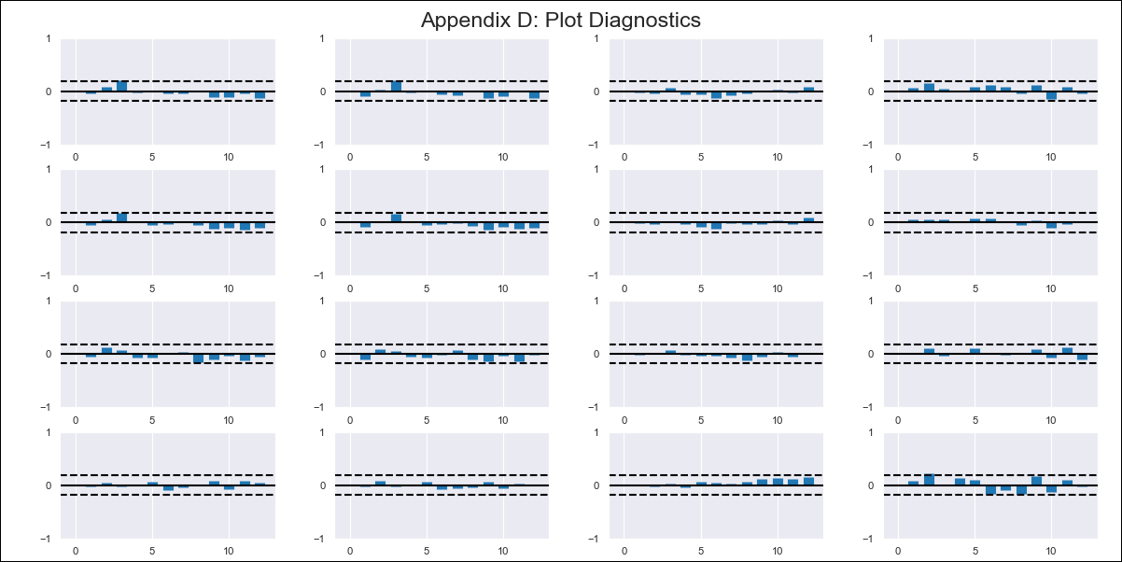
CHL - Inflation - Next 12 months forecast as of: 2024-03-01

Model | VAR - 12 | Exogenous Variables | 5.CPI Volatile, Expectativas de inflación en 11 meses, MPR_Chile
Training Data | 2011-12-01 to 2023-04-01
Test Data | 2023-04-01 to 2024-03-01

Date | Inflation Change YoY % | Lower Bound - 95% Confidence Interval | Upper Bound - 95% Confidence Interval
2024-04-01 | 4.47 | 3.94 | 5
2024-05-01 | 8.39 | 6 | 8.26
2024-06-01 | 12.03 | 5.1 | 8.59
2024-07-01 | 13.4 | 2.18 | 6.98
2024-08-01 | 16.84 | 3.58 | 9.72
2024-09-01 | 18.98 | 1.6 | 9.1
2024-10-01 | 21.45 | 1.19 | 10.18
2024-11-01 | 23 | -0.51 | 10.02
2024-12-01 | 30.58 | 4.69 | 16.88
2025-01-01 | 35.85 | 1.54 | 15.42
2025-02-01 | 41.96 | 1.51 | 17.14
2025-03-01 | 42.73 | -4.73 | 12.69

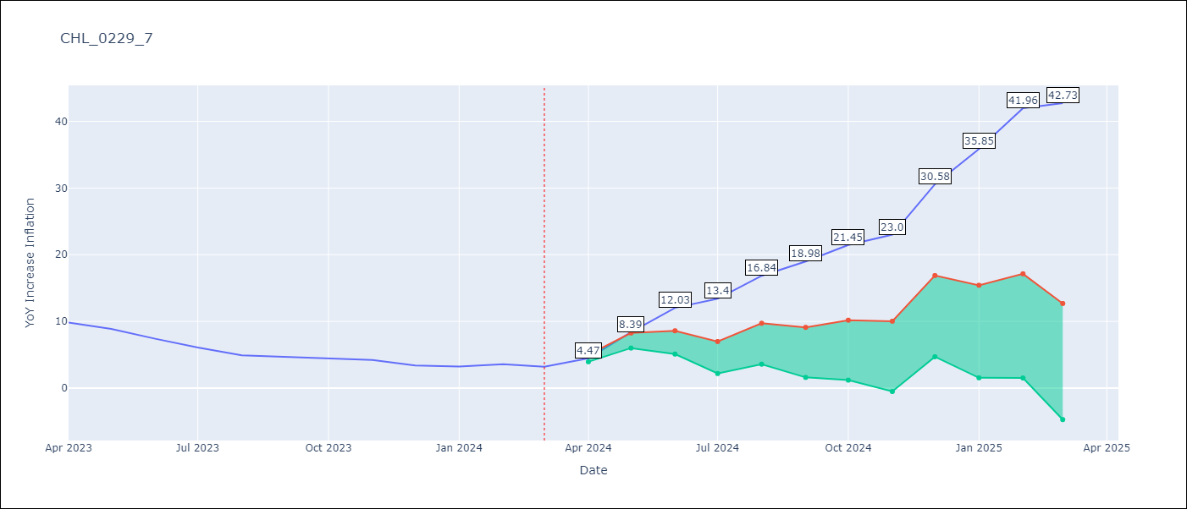

Test Metrics
RMSE | 22.22
Naive RMSE | 0.86
MAPE | 491.85%

Test Predictions
Date | Predicted | Actual
2023-04-01 | 11.44 | 9.82
2023-05-01 | 14.47 | 8.87
2023-06-01 | 17.22 | 7.4
2023-07-01 | 17.7 | 6.07
2023-08-01 | 20.26 | 4.93
2023-09-01 | 21.51 | 4.69
2023-10-01 | 23.1 | 4.45
2023-11-01 | 23.75 | 4.22
2023-12-01 | 30.44 | 3.37
2024-01-01 | 34.83 | 3.23
2024-02-01 | 40.05 | 3.57
2024-03-01 | 39.93 | 3.21

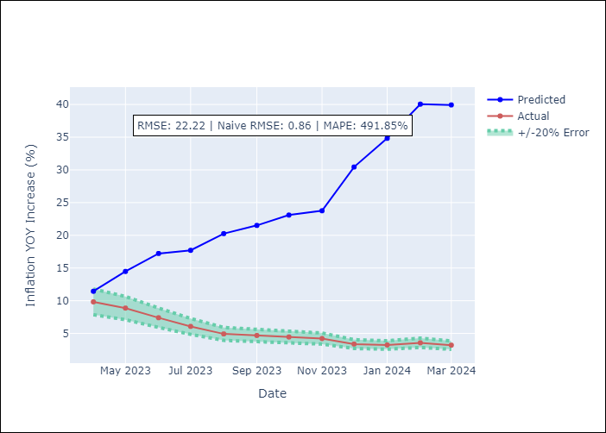

Appendix A: Model Summary
Model | VAR - 12
Sample | 2011-12-01 to 2024-03-01
No. of Observations | 148
Terms | P-value (Statistical significance)
L1.YoY Increase Inflation | 0.010592941039
L1.5.CPI Volatile | 0.90111234147
L1.Expectativas de inflación en 11 meses | 0.83324345002
L1.MPR_Chile | 0.50994336163
L2.YoY Increase Inflation | 0.41741350283
L2.5.CPI Volatile | 0.32566283243
L2.Expectativas de inflación en 11 meses | 0.1424323428
L2.MPR_Chile | 0.78217506755
L3.YoY Increase Inflation | 0.70123523585
L3.5.CPI Volatile | 0.28885740342
L3.Expectativas de inflación en 11 meses | 0.54178055267
L3.MPR_Chile | 0.0054564999897
L4.YoY Increase Inflation | 0.61263316805
L4.5.CPI Volatile | 0.27405202761
L4.Expectativas de inflación en 11 meses | 0.34880533605
L4.MPR_Chile | 0.81419374443
L5.YoY Increase Inflation | 0.41385204447
L5.5.CPI Volatile | 0.89093763337
L5.Expectativas de inflación en 11 meses | 0.64761086327
L5.MPR_Chile | 0.64516417353
L6.YoY Increase Inflation | 0.76530523233
L6.5.CPI Volatile | 0.35966356892
L6.Expectativas de inflación en 11 meses | 0.33345535137
L6.MPR_Chile | 0.0017463311554
L7.YoY Increase Inflation | 0.92963982028
L7.5.CPI Volatile | 0.74907933428
L7.Expectativas de inflación en 11 meses | 0.69429945009
L7.MPR_Chile | 0.091688996105
L8.YoY Increase Inflation | 0.8793594567
L8.5.CPI Volatile | 0.98972981525
L8.Expectativas de inflación en 11 meses | 0.81369892549
L8.MPR_Chile | 0.26738733379
L9.YoY Increase Inflation | 0.97695122707
L9.5.CPI Volatile | 0.92478073908
L9.Expectativas de inflación en 11 meses | 0.25503431868
L9.MPR_Chile | 0.25425615388
L10.YoY Increase Inflation | 0.3632819956
L10.5.CPI Volatile | 0.13650353965
L10.Expectativas de inflación en 11 meses | 0.19532085101
L10.MPR_Chile | 0.27246764875
L11.YoY Increase Inflation | 0.37905254103
L11.5.CPI Volatile | 0.88095172398
L11.Expectativas de inflación en 11 meses | 0.56234276154
L11.MPR_Chile | 0.35792729237
L12.YoY Increase Inflation | 0.30876816595
L12.5.CPI Volatile | 0.15798638811
L12.Expectativas de inflación en 11 meses | 0.69106478104
L12.MPR_Chile | 0.3428839961
Assumptions | P-value

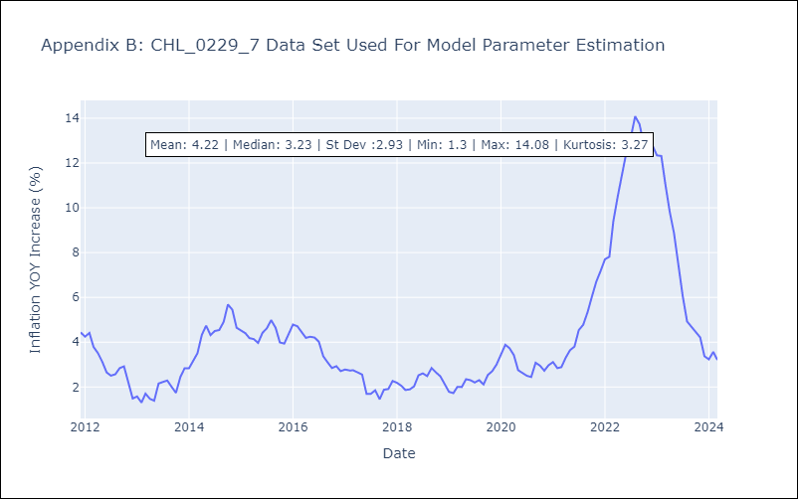

Appendix C: Residuals Analysis
Mean | -0.0
Errors AutoCorrelated? | 2.098399456020311 | No Autocorrelation
Normal? | No

